外部設計書
外部設計書 |  |  |  |  | 画面名 |  | 自分の投稿一覧 |  |  |  | 作成者 | 樫森亮太 |  |  | 更新者
 |  |  |  |  | システム名 |  |  |  |  |  | 作成日 | 2022-06-10 |  |  | 更新日
 |  |  |  |  | 備考

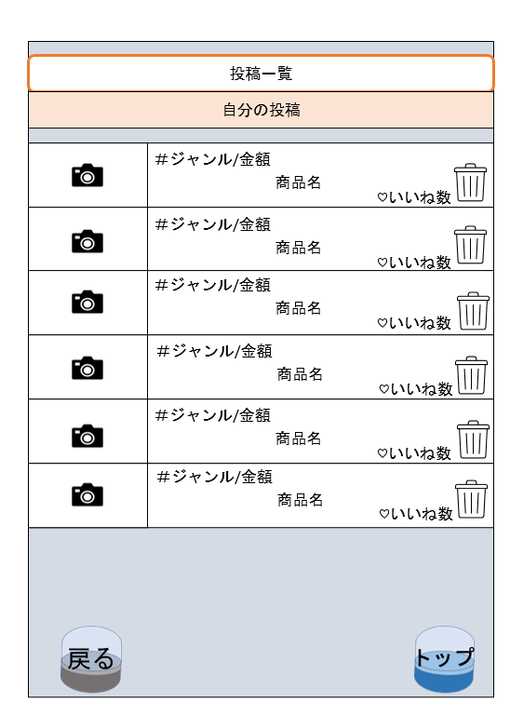
 | 画面設計

1
2
3

5
4

 | 機能設計

 |  |  |  | 1.商品の画像が表示される 画像が投稿されていない場合は「Not image」と表示する

 |  |  |  | 2.クリックで、対応したレビュー詳細画面に遷移する

 |  |  |  | 3.クリックで自身の投稿を削除することが出来る

 |  |  |  | 4.クリックでマイページ画面に遷移する

 |  |  |  | 5.クリックでトップページに遷移する

 | 項目定義書

 | No |  | 物理名 | 論理名 |  | 画面型 |  | データ型 | min | max | DBテーブル |  | DBカラム | 備考
 |  | 1 | icon | アイコン画像 |  | image |  | file |  |  | user |  | user_image
 |  | 2 | review | レビュー詳細 |  | link
 |  | 3-1 | delte1 | いいね削除１ |  | image |  | file
 |  | 3-2 | delte2 | いいね削除２ |  | checkbox
 |  | 4-1 | back_capsule | 戻る_カプセル |  | image |  | file
 |  | 4-2 | back | 戻る |  | link
 |  | 5-1 | top_capsule | トップ_カプセル |  | image |  | file
 |  | 5-2 | top | トップ |  | link

